내역서(표준단가)
 |  |  |  |  |  | ▼낙찰율 |  | ▼낙찰율
 |  |  |  |  |  | 83.5% |  | 83.5%
 | 주요내역 |  | 단위 | 수량 | 재료비 |  | 노무비 |  | 합계 | 노무비 할증 | 할증기준
합계 | 품목 | 규격 |  |  | 품셈/표단 | 금액 | 단가 | 금액
999999 | 미세촘촘망(프로젝트창용) | 1,000×1,000 (롤스크린 방진 방충망) 색상_고객 지정 색상 적용 | 개 | 32 | 60,000 | 1,920,000 |  | - | 1,920,000
M020251411670101 | 다우실 1000 | 1액형 실리콘, 발코니 창호 주위 조인트용(창틀용) | 270㎖ | 16 | 5,000 | 66,800 |  |  | 66,800
 | 특별인부 | (32개/8EA)=4일 (4일*3명/일) | M/D | 12.0 |  | - | 219,321 | 2,631,852 | 2,631,852
 |  |  |  |  |  | 1,986,800 |  | 2,631,852 | 4,618,652
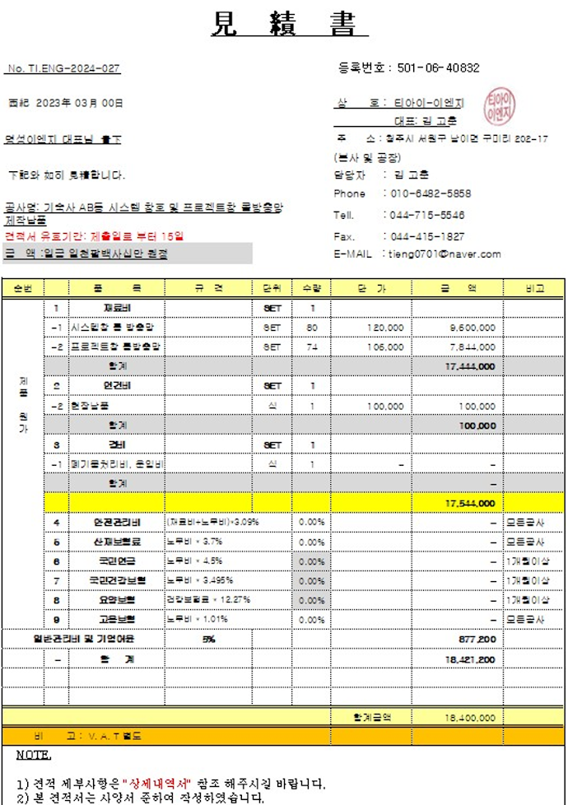
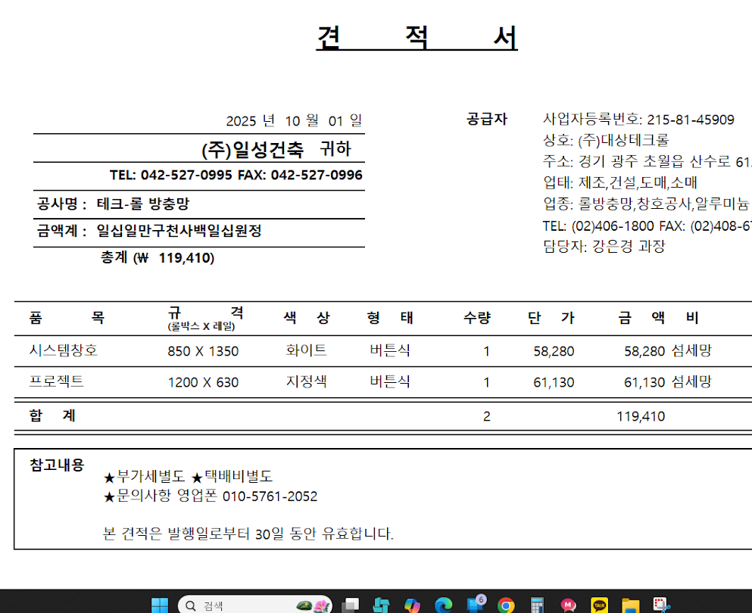
 | *교체수량(32개)

